01 ORGANOGRAMA
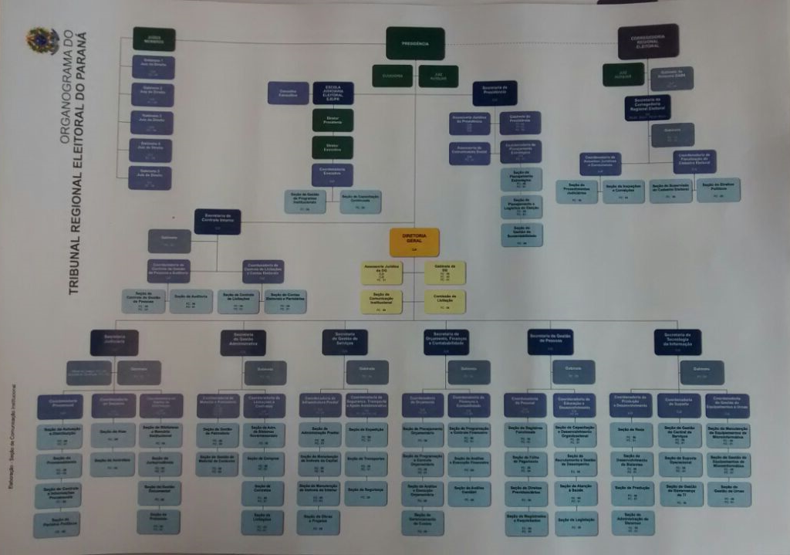
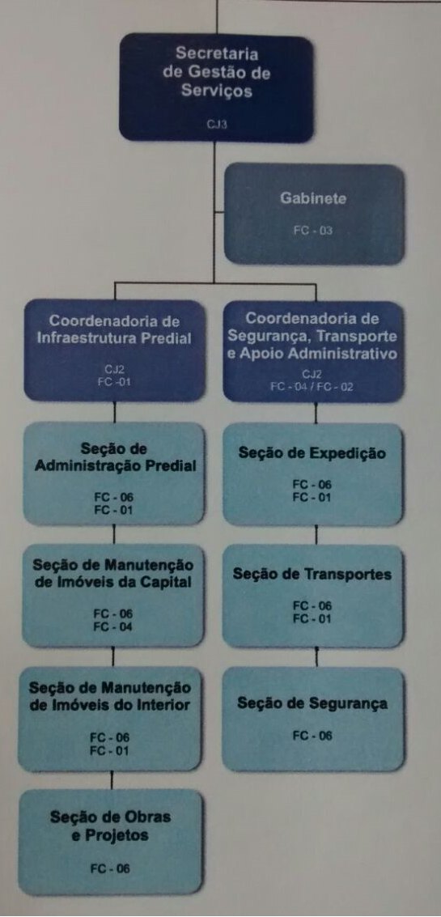

02-PADs
...
 | outlier desconsiderado
 | outlier desconsiderado
...
PAD - 2462 -DISPENSA - Alarme e Monitoramento
 | 4
 | 3
 | 30
 | 9
 | 4
 | 1
 | 1
 | 3
 | 7
 | 17
 | 18
 | 3
 | 1
 | 2
 | 3
 | 7
 | 2
 | 1
SOMA GERAL DE SETORES RELEVANTES
SECGS | 0
GABGS | 0
CIP | 0
SAPRE | 0
CAA | 9
SMOEP | 0
SMOP | 0
SMOI | 0
SGACI | 0
SMIC | 0
SMIN | 0
...
6475/2015 -Dispensa Alarme Monitoramento
 | 10
 | 1
 | 5
 | 2
 | 2
 | 2
 | 2
 | 6
 | 12
 | 32
 | 6
 | 8
 | 2
 | 1
 | 2
...
12566/2016 - Dispensa Alarme MOnitoramento
 | 1
 | 1
 | 4
 | 1
 | 3
 | 3
 | 1
 | 11
 | 6
 | 2
 | 26
 | 2
 | 1
 | 4
 | 3
 | 3
 | 1
 | 1
...
1247/2016 Dispensa Alarme Monitoramento
 | 2
 | 121
 | 9
 | 20
 | 1
 | 3
 | 10
 | 1
 | 2
 | 2
 | 9
 | 31
 | 1
 | 1
 | 3
 | 2
 | 1
...
8379/2014 Dispensa Alarme Monitoramento
 | 65
 | 50
 | 8
 | 19
 | 3
 | 3
 | 3
 | 2
 | 10
 | 27
 | 24
 | 3
 | 2
 | 4
 | 2
...
2370/2014 Dispensa Alarme Monitoramento
 | 6
 | 34
 | 2
 | 2
 | 1
 | 3
 | 2
 | 21
 | 13
 | 20
 | 3
 | 3
 | 2
 | 2
...
304/2016 - Licitação Contratação Serviço Predial
 | 108
 | 42
 | 12
 | 17
 | 53
 | 3
 | 11
 | 6
 | 46
 | 50
 | 57
 | 12
 | 14
 | 8
 | 7
 | 1
 | 53
 | 2
 | 10
 | 2
 | 1
 | 1
 | 6
 | 1
...
15/2016 - Licitação - CONTRATAÇÃO DE EMPRESA PARA FORNECIMENTO E INSTLAÇÃO DE FORROS E DIVISÓRIAS
 | 15/2016 - Licitação
 | 42643
 | 12.249305556
 | 0.31180555556
 | 7.5243055556
 | 102.05138889
 | 0.0020833333333
 | 20.113194444
 | 42612.173611
 | 6
 | 1.0270833333
 | 20.053472222
 | 9
 | 0.0125
 | 0.095833333333
 | 2
 | 1
 | 0.12638888889
 | 0
 | 0
...
5087/2016 - Licitação -AQUISIÇÃO DE XÍCARAS PARA CAFEZINHO PARA ATENDER A SEDE DO ter E FÓRUNS ELEITORIAIS DO PARANÁFORROS E DIVISÓRIAS
 | 58
 | 13
 | 1
 | 4
 | 16
 | 37
 | 1
 | 1
 | 1
 | 4
 | 16
 | 3
 | 1
1
0
13
58
0
0
0
0
0
0
0
0
0
0
0
0
0
0
0
0
0
0
...
9656/2012 - Licitação - PROJETO BÁSICO PARA CONTRATAÇÃO PRESTAÇÃO DE SERVIÇOS AUXILIARES DE SERVIÇOS GERAIS - URGÊNCIA NA TRAMITAÇÃO
 | 65
 | 21
 | 1
 | 2
 | 2
 | 1
 | 10
 | 14
 | 29
 | 18
 | 7
 | 6
 | 4
 | 5
 | 12
 | 15
 | 33
 | 3
 | 4
 | 3
 | 2
 | 257
...
0
0
0
0
21
0
0
0
0
0
0
0
0
0
0
0
0
0
0
0
0
0
...
9656/2012 - Licitação - PROJETO BÁSICO PARA CONTRATAÇÃO PRESTAÇÃO DE SERVIÇOS AUXILIARES DE SERVIÇOS GERAIS - URGÊNCIA NA TRAMITAÇÃO
 | 61
 | 22
 | 3
 | 1
 | 5
 | 3
 | 8
 | 57
 | 44
 | 1
 | 205
...
0
0
0
0
22
61
0
0
0
0
0
0
0
0
0
0
0
0
0
0
0
0
...
0
...

03-COMPARATIVOS
Comparativo entre Média Geral e Média Secretaria de Gestão de Serviços
Comparativo entre Média Geral e Média Coordenadoria de InfraEstrutura Predial
Comparativo entre Média Geral e Média Secretaria de Gestão de Serviços
Média Geral | 169
Média Secretaria de Gestão de Serviços | 6.00
META | 15%
Nova Média | 5
GANHO POR PAD/DIAS | 1

Média Geral | 169
Média Coordenadoria de InfraEstrutura Predial | 1599
META | 15%
Nova Média | 1359
GANHO POR PAD/DIAS | 240

Comparativo entre Média Geral e Média Coordenadoria de Segurança e Transporte
Comparativo entre Média Geral e Média Secretaria de Segurança e Transporte
Média Geral | 169
Média Coordendoria de Segurança e Transporte | 22.00
META | 15%
Nova Média | 19
GANHO POR PAD/DIAS | 3

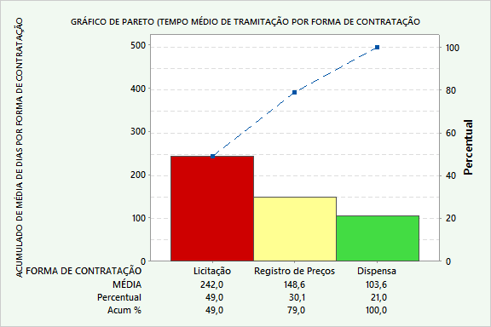
Comparativo entre Média Geral e Somatório das médias
Comparativo entre Média Geral e Somatório das médias
Média Geral | 169
MÉDIA GERAL SECGS | 1627.00
META | 15%
Nova Média | 1383
GANHO POR PAD/DIAS TOTAL | 244
% (GANHO / MÉDIA GERAL) | 144%

MÉDIAS DETALHADAS POR ÁREAS DA SECGS
SECGS | 5.5
GABGS
CIP | 14.0
SAPRE | 55.5
CAA | 8.3
SMOEP | 12.9
SMOP | 14218.0
SMOI | 35.0
SGACI
SMIC | 0.6
SMIN | 34.7
SOP | 14.0
CSTA | 14.7
SEXP
ST | 16.0
ASSISEG | 47.2
SESEG
SST | 6.7
SMI | 12.5
ASG
SAFI
COGSA | 36.5

05- GRÁFICO COMPARATIVOS GERAL
*GRAFICO DINÂMINCO GERADO A PARTIR DA ABA 04

GRÁFICO PARA MÉDIAS GERAIS POR ÁREA
 | Total
CLC | 12.885714286
CMP | 2.4285714286
SASG | 15
SC | 25.225806452
SLIC | 18.6
SLC | 1
SCON | 16.166666667
SGMC | 1
SGPA | 2

